医美科需求
广西壮族自治区生殖医院医疗美容科需求表 |  |  |  |  |  |  |  | 参考图
序号 | 项目名称 | 规格 | 数量 | 单位 | 单价 （元） | 合计（元） | 采购技术要求（项目需求及技术需求）
1 | 注射多功能电动治疗床 | 1820*670*65-800mm | 1 | 张 | 4900.00 | 4900.00 | 私密多功能电动治疗床（含注射辅助功能） ：私密微创手术（如玻尿酸注射、线雕、激光治疗等），Ⅱ类医疗器械（需符合国家相关标准） 。 颜色：白色 技术要求： （1）材质 床体：高强度304不锈钢框架，防腐蚀、易消毒 床垫：医用级PU皮革（抗菌、防水、易清洁） （2）智能化控制：靠背电动调节角度；腿部电动调节角度；床面电动调节高度；腿托360度旋转角度并且可拆卸；扶手可以前后翻转；双侧脚控系统配置。 （3）质保期36个月起。 | 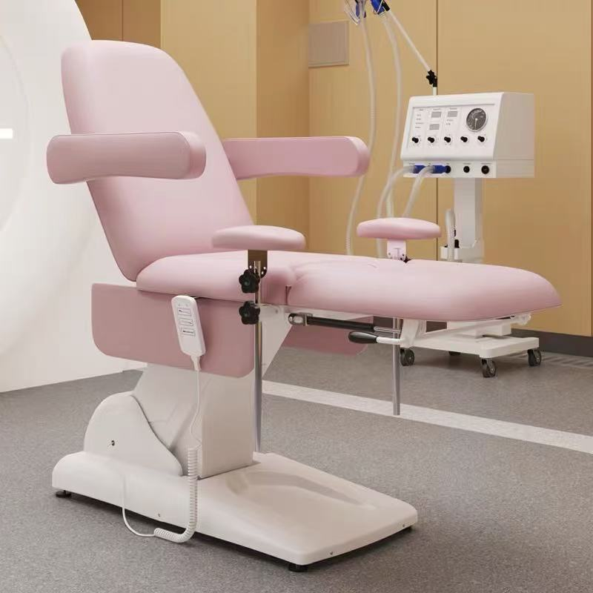
2 | ABS多功能抢救车 | 750*480*930mm | 1 | 台 | 4800.00 | 4800.00 | 颜色：参考图片 要求：1、车体采用高强度ABS工程塑料，防腐蚀、耐冲击、易清洁消毒，； 2、符合ISO 医疗器械质量管理体系。 3、车身结构： （1）分层设计：至少3～4层（上层药品区、中层设备区、下层物品区）。 （2）抽屉/柜门：带静音滑轨和防脱落设计。 （3）万向轮：4个静音耐磨轮（至少2个带刹车）。 （4）推杆/扶手：符合人体工学，高度可调节（适用于不同身高医护人员）。 （5）安全设计：防撞边角，防倾倒。 （6）质保期24个月起。 | 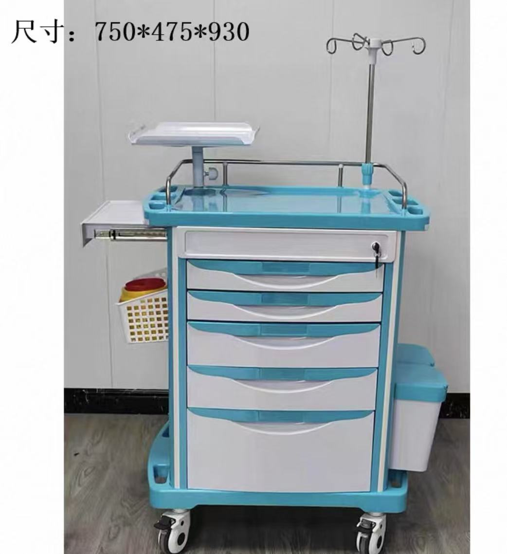
4 | 医用无菌一次性三棱针 | 38*1.6mm，针共长65mm | 100 | 根 | 1.00 | 100.00 | 医用无菌一次性三棱针：二类器械，用于痤疮治疗、粉刺清理等皮肤科治疗操作；包装材料应符合YY/T 0698标准，包装应有明显无菌标识，灭菌后有效期不少于3年。 材质要求： 1.针体：医用级316L不锈钢 2.针柄：医用级ABS塑料 3.型号：小号38*1.6mm，针共长65mm | 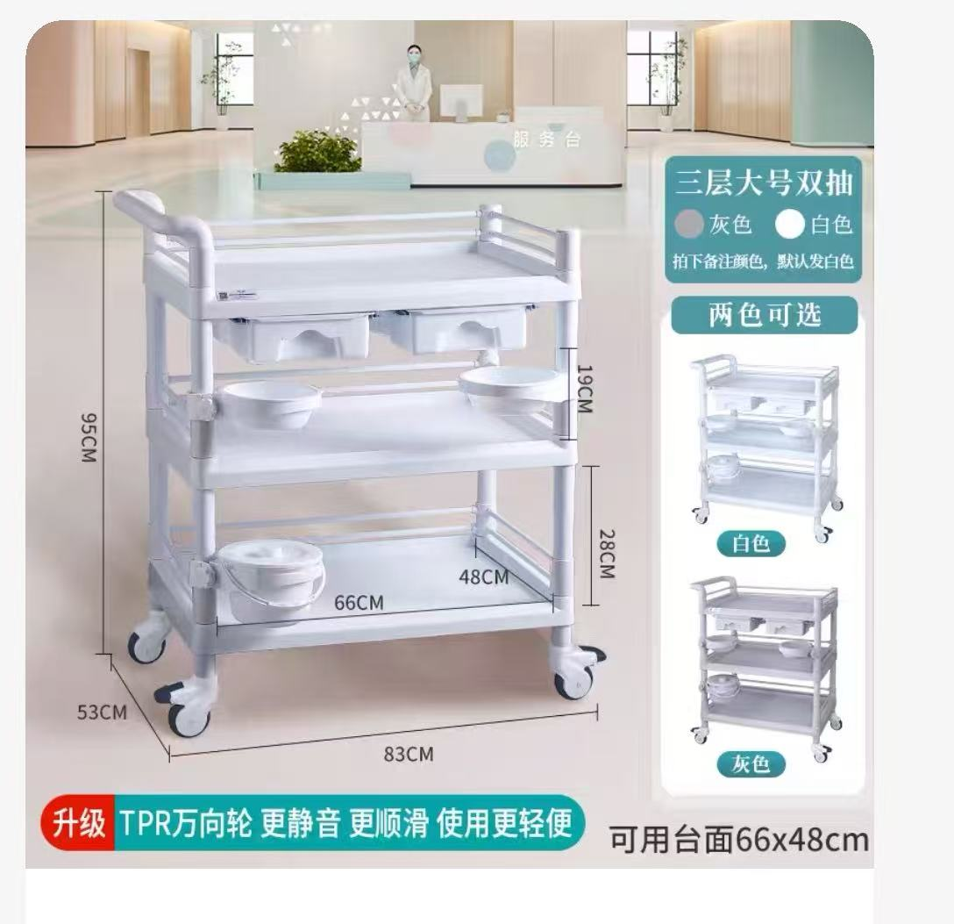 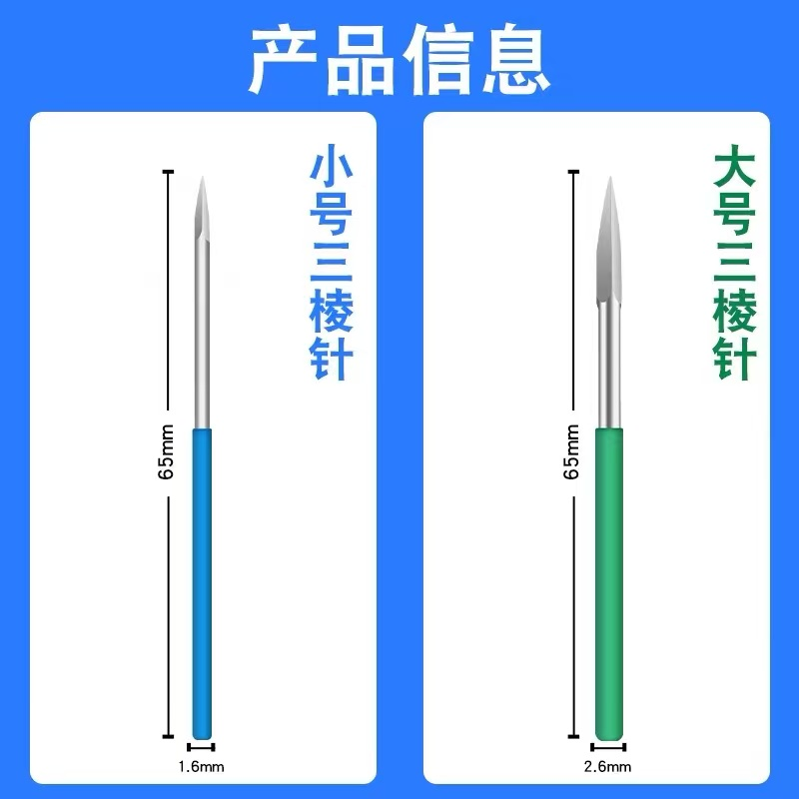
5 | 一次性无菌小针刀 | 0.35*25mm（1.0寸） | 100 | 根 | 1.20 | 120.00 | 一次性使用无菌小针刀：Ⅱ类医疗器械，用于软组织松解、筋膜减压等微创治疗。包装材料应符合YY/T 0698标准，包装应有明显无菌标识，灭菌后有效期不少于3年。 材料要求 1. 针体：医用级304/316L不锈钢 2. 手柄：医用级ABS+TPE双色注塑 3. 套管：医用PP材料（如配备） | 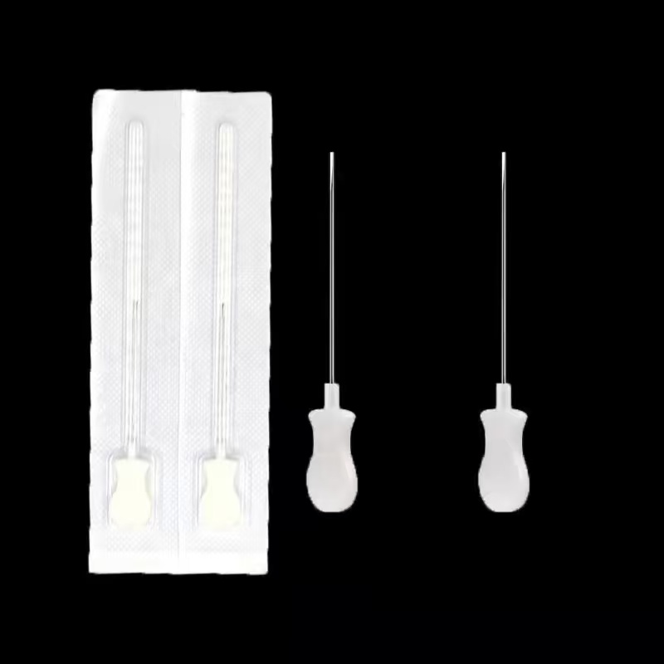
6 | 粉刺针 | 12.2*0.3CM | 10 | 根 | 5.00 | 50.00 | 材质：进口410不锈钢，不易断，耐用不钝，能高温消毒，氧化保护层，不易生锈，超尖细0.1MM针尖。 功能：挤痘痘、粉刺、黑头。 规格：12.2*0.3CM | 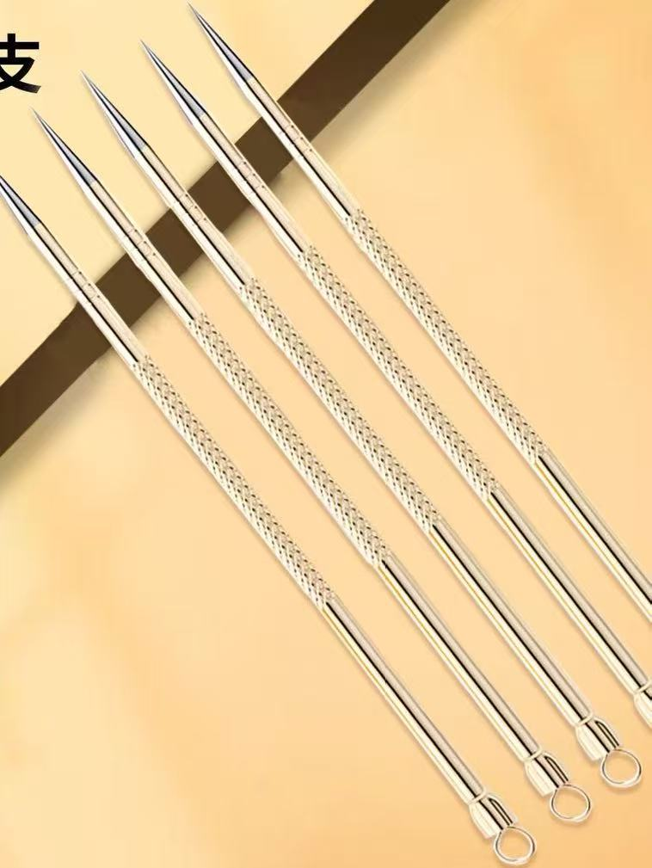
7 | 总和 |  |  |  |  | 9970

